مقدمة البرنامج الاول
السلام عليكم - مقدمة البرنامج الاول
برنامج تحليل مالي مبسط وصغير

الغرض من البرنامج هو تحليل المؤسسة مالياً لمعرفة كفاءتها وموقفها المالي من حيث السيولة
والربحية وقدرتها علي الوفاء بالالتزامات المالية تجاه الغير وقدرتها علي الاستمرارية ، ومعرفة أهليتها
من حيث الاستثمار ( بمعني هل الاستثمار في هذه المؤسسة هو استثمار ناجح أم فاشل ).
ويخضع البرنامج لأسس وقوانين التحليل المالي المتعارف عليها .
في هذا البرنامج قمت بوضع نموذجين مختلفين لمؤسستين ، والغرض من ذلك المقارنة والتوضيح
والتطبيق علي البرنامج.

النموذج الأول
الشركة 11 ؟؟؟؟؟؟؟؟؟؟
الميزانية العمومية في 2010/12/31 م

البــــــــــيان | دولار | دولار | دولار
الأصول الثابتة :
مباني | 5.000.000
سيارات | 750
أثاثات | 1.050.000
شهرة | 2.500.000 | 9.300.000 | 9.300.000
الأصول المتداولة :
مدينون تجاريون | 250
المخزون | 3.750.000
نقدية بالبنوك والخزينة | 1.800.000
أوراق قبض | 100 | 5.900.000
الخصوم المتداولة :
دائنون تجاريون | 370
قروض قصيرة الأجل | 400 | 770 | 5.130.000
إجمالي صافي الأصول |  |  | 14.430.000
تم تمويلها كالأتي :
رأس المال المصرح به |  | 20.000.000
رأس المال المدفوع 10$ سعر اسمي |  |  | 14.430.000

حساب الأرباح والخسائر عن السنة المنتهية في 2010/12/31 م

البــــــــــــيان | دولار | دولار
المبيعات | 4.200.000
تكلفة المبيعات | 2.800.000
مجمل الربح |  | 1.400.000
إجمالي المصروفات | 320
صافي الأرباح قبل الضرائب |  | 1.080.000
الضرائب 20% | 216
صافي الأرباح بعد الضرائب |  | 864

النموذج الثاني
الشركة 22 ؟؟؟؟؟؟؟؟؟
الميزانية العمومية في 2010/12/31 م
البــــــــــيان | دولار | دولار | دولار
الأصول الثابتة :
مباني | 4.000.000
سيارات | 500
أثاثات | 750
شهرة | 1.000.000 | 6.250.000 | 6.250.000
الأصول المتداولة :
مدينون تجاريون | 70
المخزون | 3.100.000
نقدية بالبنوك والخزينة | 350
أوراق قبض | 0 | 3.520.000
الخصوم المتداولة :
دائنون تجاريون | 2.000.000
قروض قصيرة الأجل | 1.950.000 | 3.950.000 | -430
إجمالي صافي الأصول |  |  | 5.820.000
تم تمويلها كالأتي :
رأس المال المصرح به |  | 10.000.000
رأس المال المدفوع 10$ سعر اسمي |  |  | 5.820.000

حساب الأرباح والخسائر عن السنة المنتهية في 2010/12/31 م
البــــــــــــيان | دولار | دولار
المبيعات | 4.000.000
تكلفة المبيعات | 3.050.000
مجمل الربح |  | 950
إجمالي المصروفات | 300
صافي الأرباح قبل الضرائب |  | 650
الضرائب 20% | 130
صافي الأرباح بعد الضرائب |  | 520

من النموذجين الأول والثاني ، المراد إيجاد الأتي :
1. معدل العائد علي الاستثمار
= صافي الأرباح/ إجمالي الاستثمار × 100
2. معدل ربحية رأس المال العامل
= صافي الأرباح/ ( الأصول – المتداولة ) × 100
3. معدل دوران الأصول
= صافي المبيعات / إجمالي الاستثمار
4. معدل دوران المخزون
= تكلفة المبيعات / المخزون
5. نسبة التداول
= الأصول المتداولة / الخصوم المتداولة ( 2 : 1 النسبة المتفق عليها )
6. نسبة السيولة
= ( الأصول المتداولة- المخزون)/ الخصوم المتداولة ( 1 : 1 النسبة المتفق عليها)
7. نسبة السداد
= ( النقدية بالخزينة والبنوك+أوراق قبض+أوراق مالية+شهادات استثمار)/ الخصوم المتداولة
8. نسبة إجمالي الربح
= مجمل الربح / صافي المبيعات × 100
9. نسبة صافي الربح
= صافي الربح / صافي المبيعات × 100
10. ربحية السهم
= صافي الأرباح بعد الضرائب والفوائد وتوزيعات أ.س.ف/ عدد الأسهم المصدرة والمدفوعة بالكامل
11. سعر السهم في السوق
= إجمالي صافي الأصول المحسوسة / عدد الأسهم المصدرة والمدفوعة بالكامل

12. قيمة الشركة
= صافي الأرباح / معدل العائد علي الاستثمار × 100
الإجابة باستخدام البرنامج :
للإجابة علي هذه الأسئلة ، هنالك معلومات يجب الحصول عليها من الميزانية العمومية
وحسابات الأرباح والخسائر للشركتين ، وهي كالأتي :
( 1 ) من الميزانية العمومية :
· إجمالي الاستثمار أو إجمالي التمويل
· إجمالي صافي الأصول المحسوسة ( نستبعد الشهرة وبراءة الاختراع والتأكد من المخزون)
· عدد الأسهم المصدرة والمدفوعة بالكامل
· إجمالي الأصول المتداولة
· إجمالي الخصوم المتداولة
· أوراق قبض + أوراق مالية + شهادات الاستثمار
· النقدية بالخزينة والبنوك
· المخزون / مخزون أخر المدة
· السعر الاسمي للسهم

( 2 ) من حساب الأرباح والخسائر :
· صافي الأرباح بعد الضرائب والفوائد وتوزيعات أ.س.ف
( أ.س.ف أرباح أسهم مفضلة فيجب استبعادها إذا وجدت ، أما إذا لم يقترح توزيعها عليه تعتبر التزامات ( خصوم متداولة ) )
· مجمل الأرباح
· تكلفة المبيعات
· صافي المبيعات ( المبيعات – مردودات المبيعات )

بعد الحصول علي هذه البيانات يتم إدخالها علي البرنامج في المكان المخصص لذلك ، وعليه يتم الحصول علي
النسب والمعدلات المذكورة سابقاً تلقائيا مع ظهور التعليق عليها أيضاً تلقائيا ً ( إن وجد التعليق ).

نافذة البرنامج فارغــة بدون أي بيانات
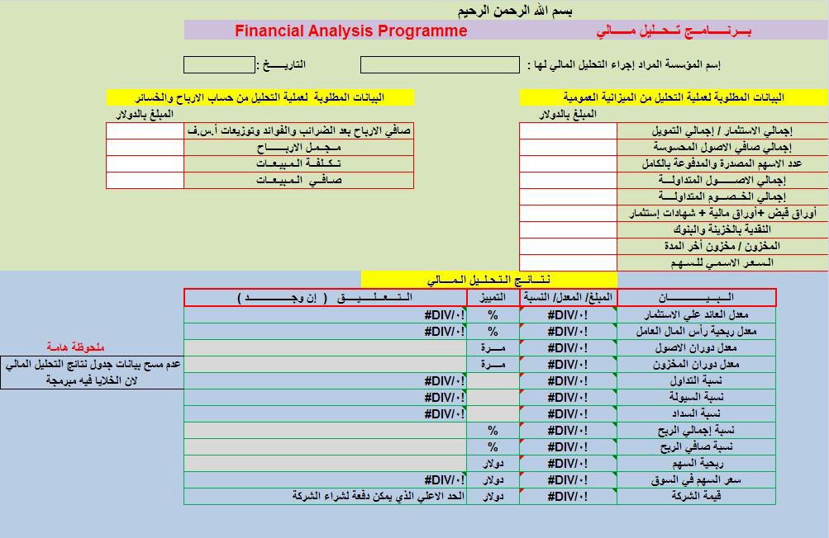

نافذة البرنامج باستخدام بيانات النموذج الأول : الشركة 11 ؟؟؟؟؟؟؟؟؟؟
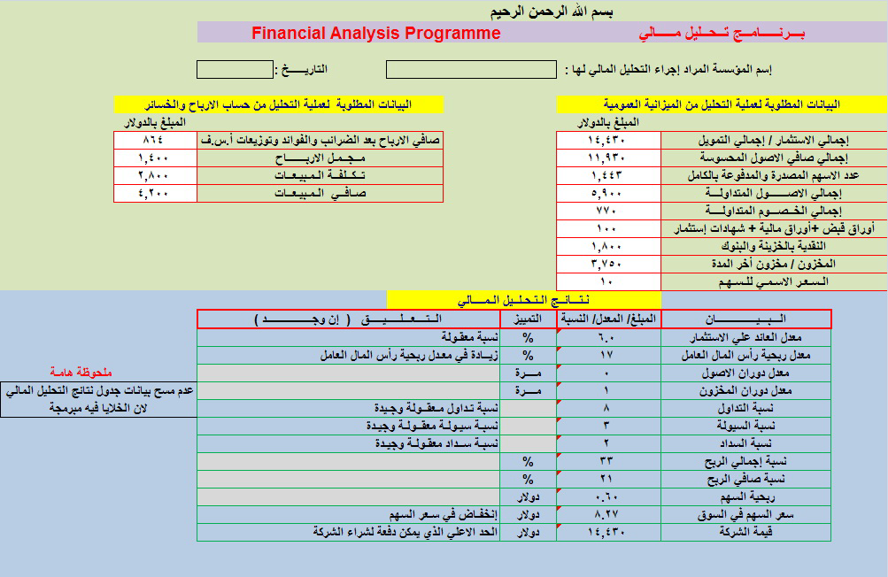

نتائج التحليل المالي للشركة العربية للاستثمار :
البـــــــــــــــيان | المبلغ/ المعدل/ النسبة | التمييز | التعليق ( إن وجـــــد )
معدل العائد علي الاستثمار | 6 | % | نسبة معقولة
معدل ربحية رأس المال العامل | 17 | % | زيادة في معدل ربحية رأس المال العامل
معدل دوران الأصول | 0 | مــرة
معدل دوران المخزون | 1 | مــرة
نسبة التداول | 8 |  | نسبة تداول معقولة وجيدة
نسبة السيولة | 3 |  | نسبة سيولة معقولة وجيدة
نسبة السداد | 2 |  | نسبة سداد معقولة وجيدة
نسبة إجمالي الربح | 33 | %
نسبة صافي الربح | 21 | %
ربحية السهم | 0.6 | دولار
سعر السهم في السوق | 8.27 | دولار | انخفاض في سعر السهم
قيمة الشركة | 14.430.000 | دولار | الحد الأعلى الذي يمكن دفعه لشراء الشركة

نافذة البرنامج باستخدام بيانات النموذج الثاني : 22 ؟؟؟؟؟؟؟؟؟
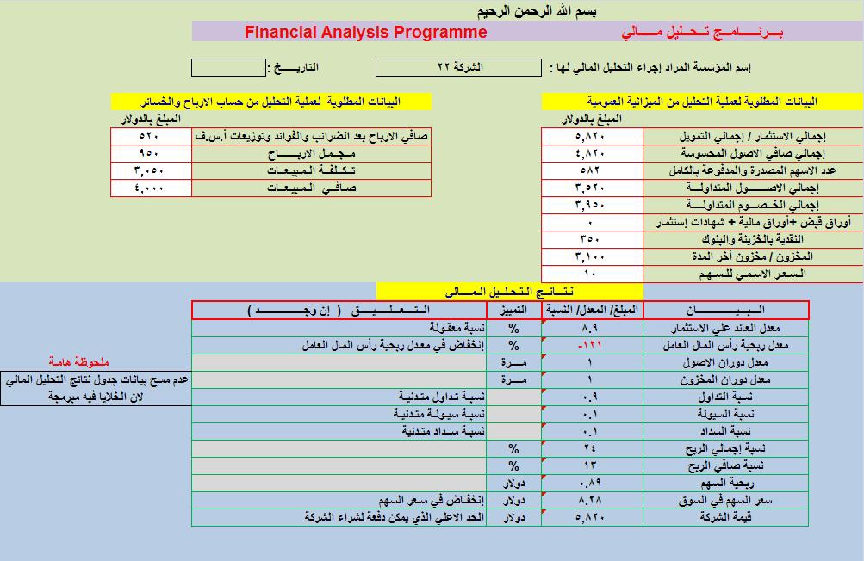

نتائج التحليل المالي للشركة الإفريقية للاستثمار :

البـــــــــــــــيان | المبلغ/ المعدل/ النسبة | التمييز | التعليق ( إن وجـــــد )
معدل العائد علي الاستثمار | 8.9 | % | نسبة معقولة
معدل ربحية رأس المال العامل | -121 | % | زيادة في معدل ربحية رأس المال العامل
معدل دوران الأصول | 1 | مــرة
معدل دوران المخزون | 1 | مــرة
نسبة التداول | 0.9 |  | نسبة تداول معقولة وجيدة
نسبة السيولة | 0.1 |  | نسبة سيولة معقولة وجيدة
نسبة السداد | 0.1 |  | نسبة سداد معقولة وجيدة
نسبة إجمالي الربح | 24 | %
نسبة صافي الربح | 13 | %
ربحية السهم | 0.89 | دولار
سعر السهم في السوق | 8.28 | دولار | انخفاض في سعر السهم
قيمة الشركة | 5.820.000 | دولار | الحد الأعلى الذي يمكن دفعه لشراء الشركة

ملحوظة ( 1 ):
عدم مسح خلايا جدول نتائج التحليل المالي ، لوجود برمجة في هذه الخلايا.

ملحوظة ( 2 ) :
الرجاء من الزملاء المحاسبون والأساتذة الكرام ، أن يبدوا أي ملاحظات أو أخطاء علي البرنامج ،
وأكون شاكراً كل الشكر علي ذلك .
وشكراً لكم

ياسر الحافظ " ابو الحارث "

